CPC 06 R2 - Árvore de Decisão
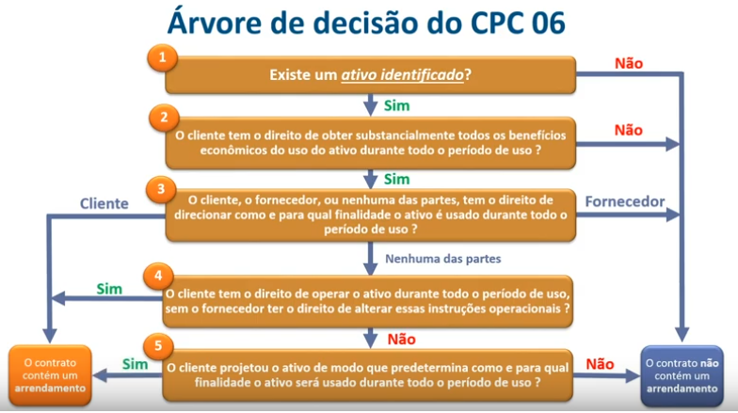
FAQ CPC 06 (R2)

1) | Existe um Ativo Identificado?

2) | O cliente tem o direito de obter substancialmente todos os benefícios econômicos do uso do ativo durante todo o período de uso?

3) | O cliente, o fornecedor, ou nenhuma das partes, tem o direito de direcionar como e para qual finalidade o ativo é usado durante todo o período de uso?

4) | O cliente tem direito de operar o ativo durante todo o período de uso, sem o fornecedor ter o direito de alterar essas instruções operacionais?

5) | O cliente projetou o ativo de modo que predetermina como e para qual finalidade o ativo será usado durante todo o período de uso?

